Лист1
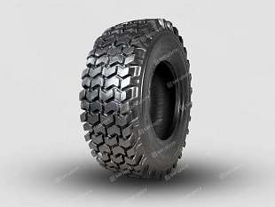
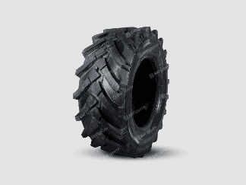
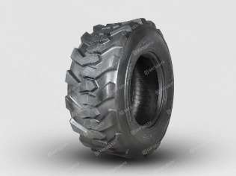
 | Остатки по складу в Благовещенске | Остатки по складу в Новосибирске | Остатки по складу в Челябинске | Остатки по складу в Казани | Остатки по складу в Москве | Остатки по складу в Краснодаре
Шины для мини-погрузчиков
Шина MAXTIRES 10-16.5 14PR TL R4 (клюшка) | 15 | 2 |  | 4 | 10 | 6
Шина MAXTIRES 12-16.5 14PR TL R4 (клюшка) | 8
Шина MAXTIRES 14-17.5 14PR SKS-1 (клюшка) | 4 |  | 3
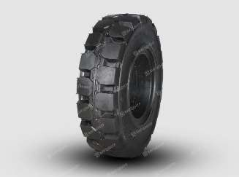
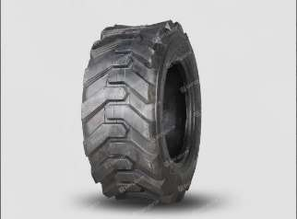
Шина MAXTIRES 23*8.50-12 8PR TL SKS-5 (клюшка) | 8
Шина MAXTIRES 26*12-12 8PR I-3 (ёлочка) | 6
Шины для экскаваторов погрузчиков
Шина MAXTIRES 12.5-80-18 14PR TL R-4 (клюшка) | 16 |  | 2 |  | 1 | 12
Шина MAXTIRES 16.9-24 12PR TL R4 (клюшка)
Шина MAXTIRES 16.9-24 12PR TL R4 (шашка) | 24 | 8 | 8 | 4 | 11 | 6
Шина MAXTIRES 16.9-28 12PR TL R4 (клюшка) | 23 | 6 | 2 |  | 1 | 14
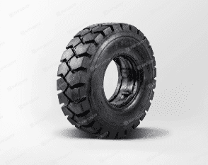
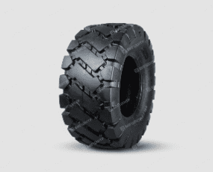
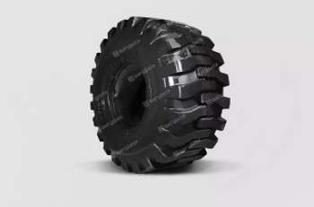
Шина MAXTIRES 18.4-26 TL R4 (клюшка) | 12 | 3 | 6 |  | 2 | 8
Шина MAXTIRES 19.5L-24 14PR TL R4 (клюшка) | 21 | 7 | 2 |  | 8 | 6
Шины для фронтальных погрузчиков
Шина MAXTIRES 8.25-16 14PR (волна) | 17
Шина MAXTIRES 16/70-16 16PR (прерывистая волна) | 5 | 2 |  |  | 4
Шина MAXTIRES 16/70-16 16PR (волна) | 6 | 2 | 4 |  |  | 4
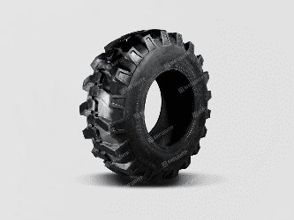
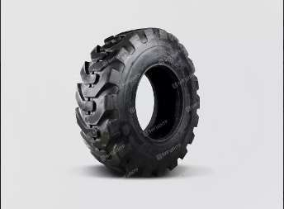
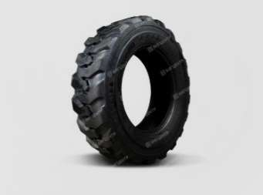
Шина MAXTIRES 20.5/70-16 (волна) 16PR | 2 | 18 | 1
Шина MAXTIRES 20.5/70-16 (ёлочка) 16PR | 7 | 18 | 10 | 16 | 8
Шина MAXTIRES 20.5/70-16 (прерывистая волна) 16PR | 1 | 13 | 13
Шина MAXTIRES 23.5/70-16 (волна) 16PR | 16 | 27 | 20 | 16 | 13 | 10
Шина MAXTIRES 23.5/70-16 (ёлочка) 16PR | 25 | 20 | 10 | 9 | 12 | 7
Шина MAXTIRES 23.5/70-16 (прерывистая волна) 16PR | 13 | 22 | 16 | 4 | 9 | 7
Шина MAXTIRES 16/70-20 (волна) 18PR | 12 | 2 |  | 6 | 4 | 4
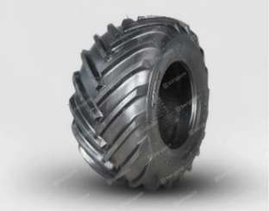
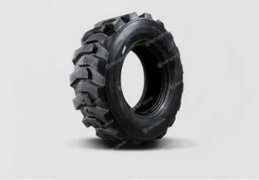
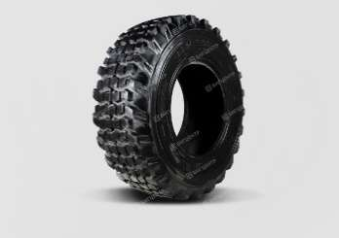
Шина MAXTIRES 16/70-20 (ёлочка) 18PR | 2 | 20 | 8 |  | 4
Шина MAXTIRES 16/70-20 (прерывистая волна) 18PR |  |  | 4 |  |  | 4
Шина MAXTIRES 16/70-24 (волна) 18PR | 8 | 9 | 13 | 2 | 14 | 12
Шина MAXTIRES 16/70-24 (ёлочка) 18PR | 53 | 15 | 20 | 20 | 10 | 17
Шина MAXTIRES 16/70-24 (прерывистая волна) 18PR | 25 | 15 | 17 |  | 10 | 11
Шина MAXTIRES 17.5-25 (волна) 24PR |  | 1 |  |  |  | 1
Шина MAXTIRES 17.5-25 (клюшка) 24PR | 1
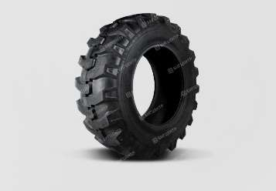
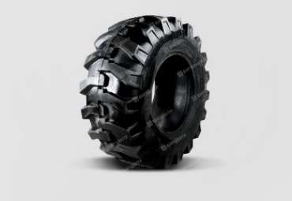
Шина MAXTIRES 17.5-25 (прерывистая волна) 24PR |  | 1
Шина MAXTIRES 17.5-25 (волна) 28PR | 47
Шина MAXTIRES 17.5-25 (прерывистая волна) 28PR | 38
Шина MAXTIRES 17.5-25 (клюшка) 28PR | 40 | 6 |  |  | 2
Шина MAXTIRES 17.5-25 (шашка) 28PR |  |  | 4
Шина MAXTIRES 20.5-25 (волна) 28PR | 2 | 4 | 4 |  | 4
Шина MAXTIRES 20.5-25 (прерывистая волна) 28PR | 4 |  | 4
Шина MAXTIRES 23.5-25 (волна) 24PR |  |  |  |  |  | 1
Шина MAXTIRES 23.5-25 (прерывистая волна) 24PR |  | 3 |  |  |  | 4
Шина MAXTIRES 23.5-25 (волна) 28PR | 11 | 4 |  |  |  | 12
Шина MAXTIRES 23.5-25 (прерывистая волна) 28PR | 33 |  |  |  |  | 4
Шина MAXTIRES 23.5-25 (клюшка) 28PR | 20
Шина MAXTIRES 26.5-25 (волна) 28PR | 4
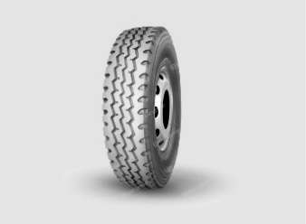
Шина MAXTIRES 26.5-25 (прерывистая волна) 28PR | 2
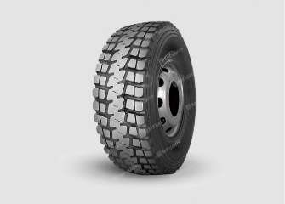
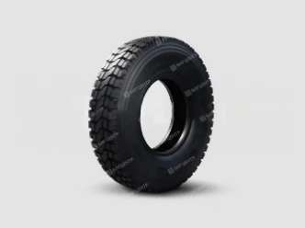
Шины для вилочных погрузчиков
Шина MAXTIRES 5.00-8 10PR (ОВ502) |  |  | 1
Шина MAXTIRES 6.00-9 10PR (ОВ502) | 2 |  | 10 | 4 | 6
Шина MAXTIRES 6.50-10 12PR (ОВ502) |  |  | 5 |  | 8
Шина MAXTIRES 7.00-12 14PR (ОВ502) | 10 |  | 2 | 4 | 6
Шина MAXTIRES 8.25-15 16PR (ОВ502) | 1 |  | 1
Шина MAXTIRES 28Х9-15 (8.15-15) 16PR (ОВ502) | 14 | 16 | 7 |  | 6
Шина MAXTIRES 5.00-8 10PR (ОВ502) Литая
Шина MAXTIRES 6.00-9 10PR (ОВ502) Литая
Шина MAXTIRES 6.50-10 (ОВ502) Литая | 4
Шина MAXTIRES 7.00-12 14PR (ОВ502) Литая
Шина MAXTIRES 28Х9-15 (8.15-15) 16PR (ОВ502) Литая | 2
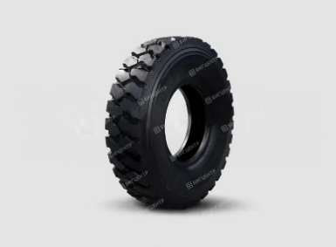
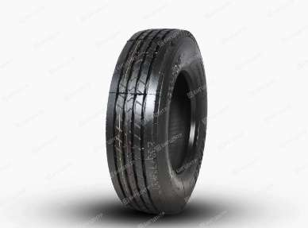
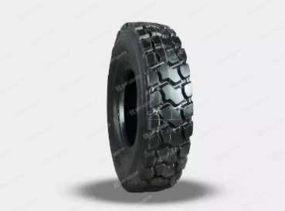
Шины для колесных экскаваторов
Шина MAXTIRES 9.00-20 16PR TT Е-2В (клюшка) | 7 | 8 | 6 |  | 4
Шина MAXTIRES 10.00-20 16PR TT ОВ502 Е-2В (клюшка) |  | 6
Шина грузовая
Шина грузовая KAPSEN 9.00R20-16PR (HS268) | 14
Шина грузовая KAPSEN 10.00R20-18PR (HS268) | 12 | 1 |  |  |  | 8
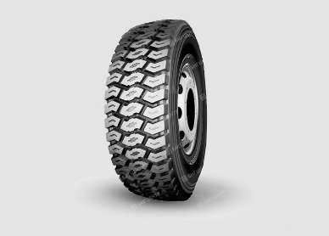
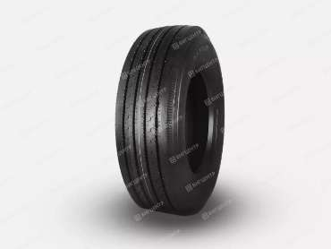
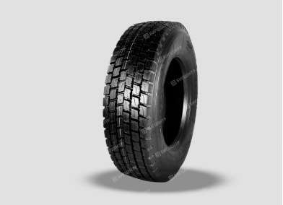
Шина грузовая KAPSEN 10.00R20-18PR (HS918+) | 30
Шина грузовая KAPSEN 11.00R20-18PR (HS918) |  | 1 |  |  | 1
Шина грузовая KAPSEN 11R22.5-16PR (HS101) | 8 |  |  |  | 6
Шина грузовая KAPSEN 11R22.5-16PR (HS103) | 24 |  |  |  | 8
Шина грузовая KAPSEN 11R22.5-16PR (HS208) | 14 |  |  |  | 16
Шина грузовая KAPSEN 12.00R20-20PR (HS268) | 7
Шина грузовая KAPSEN 12.00R20-20PR (HS715) | 73 |  | 10
Шина грузовая KAPSEN 12.00R20-20PR (HS801Q) | 32 |  | 10 | 14
Шина грузовая KAPSEN 12.00R20-20PR (HS918) | 16
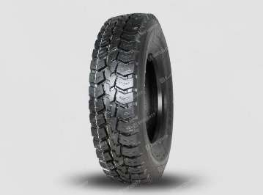
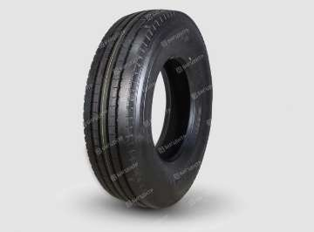
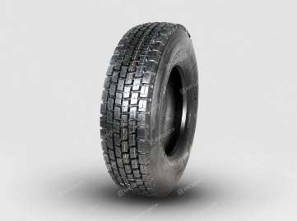
Шина грузовая KAPSEN 12.00R24-20PR (HS108) | 60
Шина грузовая KAPSEN 13R22,5-18PR (HS801Q) | 22 |  |  |  | 8
Шина грузовая KAPSEN 235/75R17,5-16PR (HS205)
Шина грузовая KAPSEN 275/70R22,5-18PR (HS205)
Шина грузовая KAPSEN 295/75R22.5-16PR (HS208) | 14 |  |  |  | 12
Шина грузовая KAPSEN 295/80R22,5-18PR (HS101) | 7 |  |  |  | 20
Шина грузовая KAPSEN 295/80R22,5-18PR (HS103) | 75 |  |  |  | 40
Шина грузовая KAPSEN 315/70R22,5-20PR (HS201) | 2 | 10 |  |  | 18
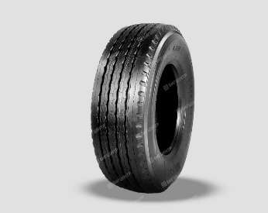
Шина грузовая KAPSEN 315/70R22,5-20PR (HS202) | 6 | 8 | 30 |  | 38
Шина грузовая KAPSEN 315/80R22,5-20PR (HS928) | 97 | 20 | 20 | 20 | 30
Шина грузовая KAPSEN 315/80R22.5-20PR (HS101)
Шина грузовая KAPSEN 315/80R22.5-20PR (HS109) |  | 1
Шина грузовая KAPSEN 315/80R22.5-20PR (HS102) | 66 |  |  |  | 40
Шина грузовая KAPSEN 315/80R22.5-20PR (HS203) | 10 | 90 | 80 |  | 67 | 32
Шина грузовая KAPSEN 385/65R22,5-20PR (HS166) | 58 |  |  |  | 12
Шина грузовая KAPSEN 385/65R22.5-20PR (HS106) | 490 | 90 | 84 | 84 | 90 | 40

